Inleiding
Inleiding

 | Inleiding

 | In dit bestand wordt de input van het ETM bepaald aan de hand van diverse bronnen
 | Het uitgangspunt is …,vanwaaruit wij de data onderverdeeld hebben naar de vijf sectoren die in de vraagzijde van het ETM bestaan:

 |  | Huishoudens
 |  | Gebouwen
 |  | Transport
 |  | Industrie
 |  | Landbouw

 | In deze sheets worden de energiebruiken uit brononderzoek gesplitst naar toepassing en technologie. Het basisjaar is 2013, hoewel enkele bronnen waarschijnlijk data opleveren voor 2015
 | Geel gearceerde cellen zijn expliciete aannames.

 | Waar data ontbrak en aanvullende data (nog) niet gevonden is, zijn geschaalde waardes van de Nederlandse dataset gebruikt.
 | Voor de opwek van fossiele elektriciteit zijn geschaalde waardes van de Nederlandse dataset gebruikt. Deze waardes zijn direct af te zien aan de stand van de schuifjes.

 | Structuur

 | Hieronder staat de structuur van dit excel bestand, met de sheets weergegeven als nodes.

 | Legenda

 |  |  | Data
 |  |  | Berekeningen en bewerkingen
 |  |  | Resultaten voor het ETM (voor Quintel)

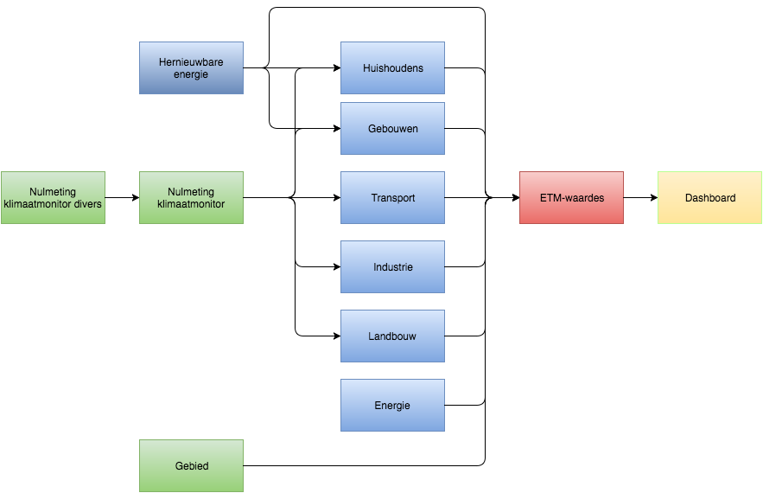

Nog niet bijgewerkt

 | Afkortingen en terminologie

 | FD |  | Final demand, oftewel finale vraag van een bepaalde energiedrager
 | UD |  | Useful demand, oftwel nuttige vraag van een bepaalde grootheid
 |  |  | In het ETM wordt dit onderscheid gemaakt om bijvoorbeeld over de verandering in het aantal passagierskms (UD) te kunnen spreken, waaruit dan een energiegebruik (FD) volgt
 | Technology share |  | een technology share is het aandeel dat een bepaalde technologie in een bepaalde toepassing heeft, bijv. Het aandeel Warmte geleverd door een HR ketel voor ruimteverwarming
 | Application share |  | een application share is het aandeel dat een bepaalde toepassing van een energiedrager heeft binnen een bepaalde sector, bijv. Het gasgebruik voor ruimteverwarming binnen het totale energiegebruik in huishoudens
 | Efficiency |  | staat voor de efficiëntie, vaak zonder eenheid gespecificeerd

Gebied
Gebied

Noot
Deze pagina bevat data over de eigenschappen van Gelderland als gebied

 | Overige gegevens - Paddepoel Noord
 |  |  |  | 2013
 | Inwoners per 1 januari |  |  | 726 |  | ETM input analyse paddepoel noord v7
 | Woningen per 1 januari |  |  | 385 |  | ETM input analyse paddepoel noord v7
 | personenauto's per 1 januari |  |  | 154
 | Personenauto's op aardgas |  |  | 0
 | elektrische personenauto's FEV |  |  | 0
 | elektrische personenauto's FEV en PHEV |  |  | 0

 | Speciale waarden | Geen gegevens
 |  | - Niet van toepassing
 |  | ? Ontbreekt
 |  | Geschatte cijfers
 | Bron | Berekening o.b.v. gegevens meerdere bronnen
 | http://www.klimaatmonitor.databank.nl/Jive/ | Optelling en waar nodig bijschatting o.b.v. CBS-gegevens
 | Ameland | Modelmatige verdeling Nederlands totaal

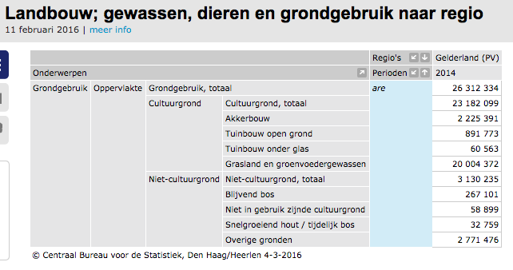

 | Bron: CBS
 |  | Landbouwareaal | 23182099 | are | Zoals in 20160210_CBS_landbouw.xlsx, totaal cultuurgrond is areable_land in ETM
 |  |  | 2318.2099 | km2

